Individueel
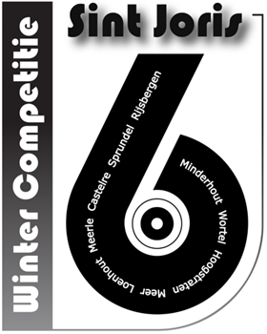
 |  |  |  | KONINKLIJK VERBOND VAN ST.-JORISGILDEN

 |  |  |  | 6m Zestal te Sprundel

 |  |  |  | 07 maart 2026

 |  |  |  | Individuele uitslag: 42 Schutters

 |  |  |  |  |  |  |  |  |  | Markeer je schutters in de uitslag vóór het uitprinten:
 |  |  |  |  |  |  |  |  |  | Om de schutters van uw Gilde te markeren selecteer je uw gilde
 |  |  |  |  |  |  |  |  |  | in de lijst rechts bovenaan op het tabblad 'Uitslag per Gilde'
 | Lidnr | Naam | Tot. | € |  | Lidnr | Naam | Tot. | €
1 | 809 | Herijgens Arno | 99 | 7.8 | 22 | 481 | Brosens Dirk | 95 | 3.2
2 | 376 | Van Ballaert Rachel | 98 | 6.2 | 23 | 375 | Van Gastel Katrien | 95 | 3.2
3 | 923 | Braspenning Jef | 98 | 6.2 | 24 | 808 | Konings Frie | 95 | 3.2
4 | 830 | Van Nispen Rick | 98 | 6.2 | 25 | 981 | Aerts Tamara | 95 | 3.2
5 | 451 | Aerts Jonas | 97 | 4.9 | 26 | 924 | Lauryssen Jan | 95 | 3.2
6 | 610 | Roeffen Jan | 97 | 4.9 | 27 | 251 | Weygers Patrick | 95 | 3.2
7 | 204 | Bleys Marc | 97 | 4.9 | 28 | 977 | Schrijvers Gunter | 94 | 2.5
8 | 426 | Dockx Gery | 97 | 4.9 | 29 | 492 | Brosens Luc | 94 | 2.5
9 | 641 | Paulussen Alfons | 97 | 4.9 | 30 | 417 | Rombouts Jan | 94 | 2.5
10 | 930 | Rombouts Michiel | 97 | 4.9 | 31 | 372 | Reynaerts Hilde | 94 | 2.5
11 | 807 | Hereijgers Christ | 97 | 4.9 | 32 | 845 | van Oorschot Tim | 94 | 2.5
12 | 200 | Anthonis Luc | 96 | 4.0 | 33 | 152 | Van Gestel Guido | 94 | 2.5
13 | 668 | Van Bergen Louis | 96 | 4.0 | 34 | 655 | Hendrickx Wim | 92 | 2.0
14 | 154 | Leenaerts Jos | 96 | 4.0 | 35 | 107 | Geets Eddy | 92 | 2.0
15 | 364 | Gommers Nicole | 96 | 4.0 | 36 | 221 | Martens Robert | 91 | 1.6
16 | 470 | Brosens Glenn | 96 | 4.0 | 37 | 111 | Hoet Jan | 91 | 1.6
17 | 919 | Pinxteren Tom | 96 | 4.0 | 38 | 813 | van den Maagdenberg Wim | 91 | 1.6
18 | 661 | Aerts Herman | 96 | 4.0 | 39 | 237 | Van Laer Ludo | 90 | 1.3
19 | 355 | Van Dijck Hanne | 96 | 4.0 | 40 | 602 | Hendrickx Jozef | 90 | 1.3
20 | 101 | Snoeijs Jozef | 95 | 3.2 | 41 | 103 | Brosens Koen | 90 | 1.3
21 | 343 | Vermeiren Claudia | 95 | 3.2 | 42 | 245 | Palmans Warre | 89 | 1.0

 |  |  | Bedrag: | 99.1 |  |  |  | Bedrag: | 47.9
 |  |  |  |  |  |  |  | Totaal bedrag: | 147

Uitslag per Gilde
Hoogstraten
Loenhout
Meer
Meerle
Minderhout
Rijsbergen
Sprundel
Wortel
Niet markeren
Castelré
 |  |  |  |  |  |  |  |  |  | Markeer je gilde voor het printen
 |  |  |  |  |  | KONINKLIJK VERBOND VAN ST.-JORISGILDEN

 |  |  |  |  |  | 6m Zestal te Sprundel

 |  |  |  |  |  | 07 maart 2026

 |  |  |  |  |  | Uitslag per gilde

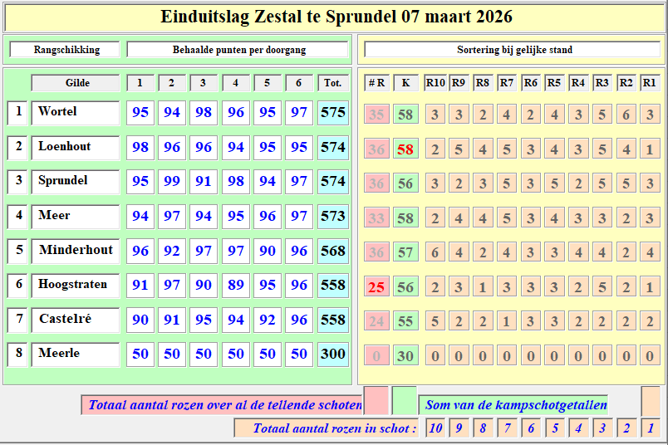
Wortel |  |  |  |  | 575 |  | Loenhout |  | 574
923 | Braspenning Jef |  |  |  | 98 |  | 376 | Van Ballaert Rachel | 98
930 | Rombouts Michiel |  |  |  | 97 |  | 364 | Gommers Nicole | 96
919 | Pinxteren Tom |  |  |  | 96 |  | 355 | Van Dijck Hanne | 96
981 | Aerts Tamara |  |  |  | 95 |  | 343 | Vermeiren Claudia | 95
924 | Lauryssen Jan |  |  |  | 95 |  | 375 | Van Gastel Katrien | 95
977 | Schrijvers Gunter |  |  |  | 94 |  | 372 | Reynaerts Hilde | 94

Sprundel |  |  |  |  | 574 |  | Meer |  | 573
809 | Herijgens Arno |  |  |  | 99 |  | 451 | Aerts Jonas | 97
830 | Van Nispen Rick |  |  |  | 98 |  | 426 | Dockx Gery | 97
807 | Hereijgers Christ |  |  |  | 97 |  | 470 | Brosens Glenn | 96
808 | Konings Frie |  |  |  | 95 |  | 481 | Brosens Dirk | 95
845 | van Oorschot Tim |  |  |  | 94 |  | 492 | Brosens Luc | 94
813 | van den Maagdenberg Wim |  |  |  | 91 |  | 417 | Rombouts Jan | 94

Minderhout |  |  |  |  | 568 |  | Hoogstraten |  | 558
610 | Roeffen Jan |  |  |  | 97 |  | 204 | Bleys Marc | 97
641 | Paulussen Alfons |  |  |  | 97 |  | 200 | Anthonis Luc | 96
668 | Van Bergen Louis |  |  |  | 96 |  | 251 | Weygers Patrick | 95
661 | Aerts Herman |  |  |  | 96 |  | 221 | Martens Robert | 91
655 | Hendrickx Wim |  |  |  | 92 |  | 237 | Van Laer Ludo | 90
602 | Hendrickx Jozef |  |  |  | 90 |  | 245 | Palmans Warre | 89

Castelré |  |  |  |  | 558 |  | Meerle |  | 0
154 | Leenaerts Jos |  |  |  | 96
101 | Snoeijs Jozef |  |  |  | 95
152 | Van Gestel Guido |  |  |  | 94
107 | Geets Eddy |  |  |  | 92
111 | Hoet Jan |  |  |  | 91
103 | Brosens Koen |  |  |  | 90

Cat. | Aantal | Inleg | 30% | Prijzengeld | Uitgekeerd
Ere | 42 | 210 | 63.0 | 147.0 | 147.0
Totaal | 42 | 210 | 63.0 | 147.0 | 147.0

Het bedrag voor de inrichtende Gilde bedraagt : 0,5€ x 42 = 21€
Het bedrag over te maken aan Verbond bedraagt: 4,5€ x 42 = 189€
rekening IBAN: BE42 9730 1840 2954 op naam van de 'Koninklijk Verbond van Sint-Jorisgilden vzw'

